目录
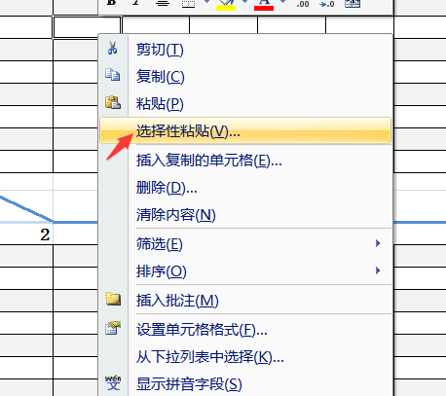
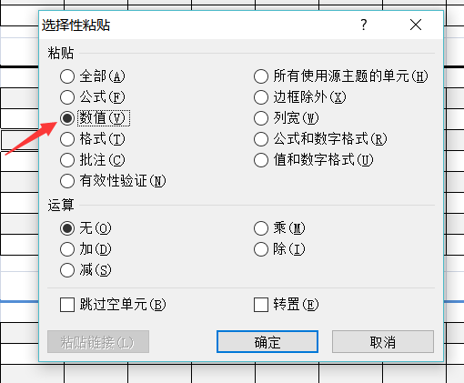
 |  |  | 青岛立见诊断技术发展中心
 |  |  | Qingdao Regen Diagnoostics Development Center

 | 使用单位名称：

step1. |  | a.填写使用单位名称 b.请根据所使用的试剂盒选择相应计算表格，点击下面表格试剂盒产品名称即可进入相应计算表格 |  | step2. | a.粘贴数据
 |  |  |  |  | 根据需要将待检样品编号或名称，填入“样品分布”栏，将酶标仪的测得的OD值以数值格式粘贴入“检测OD值”栏

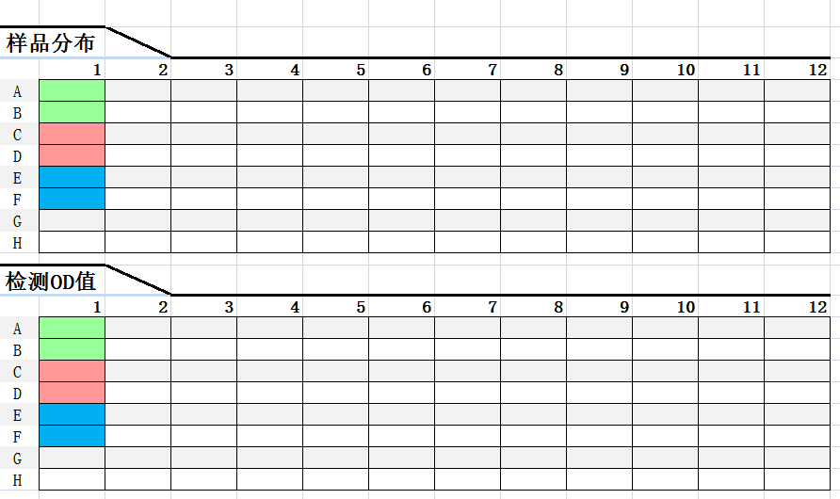
 | 类别 | 产品名称
1 | 动物 共患 病及 反刍 动物 疾病 诊断 | 小反刍兽疫病毒竞争ELISA抗体检测试剂盒
2 |  | 小反刍兽疫阻断ELISA抗体检测试剂盒
3 |  | 口蹄疫病毒O型竞争ELISA抗体检测试剂盒
4 |  | 口蹄疫病毒A型竞争ELISA抗体检测试剂盒
5 |  | 布氏菌间接ELISA抗体检测试剂盒
6 |  | 布氏菌竞争ELISA抗体检测试剂盒
7 | 猪病 诊断 | 非洲猪瘟间接ELISA抗体检测试剂盒
8 |  | 猪瘟病毒间接ELISA抗体检测试剂盒

 |  |  |  | b.以数值格式粘贴操作方法
 |  |  |  | 选定需计算的数据，复制操作后，再选定“检测OD值”栏中相应的位置，之后右键单击即出现“选择性粘贴”，单击进入菜单选择“数值”项，单击确定即可

1.小反刍兽疫竞争
点击返回目录
 |  | 小反刍兽疫竞争ELISA抗体检测试剂盒数据统计表格

样品分布
 | 1 | 2 | 3 | 4 | 5 | 6 | 7 | 8 | 9 | 10 | 11 | 12
A
B
C
D
E
F
G
H

检测OD值 |  |  |  |  |  |  |  |  |  |  |  |  |  | Note:
 | 1 | 2 | 3 | 4 | 5 | 6 | 7 | 8 | 9 | 10 | 11 | 12 | 1. |  | 阴性对照(NC)
A |  |  |  |  |  |  |  |  |  |  |  |  | 2. |  | 阳性对照(PC)
B |  |  |  |  |  |  |  |  |  |  |  |  | 3. |  | 稀释液（Cm）
C |  |  |  |  |  |  |  |  |  |  |  |  | 4. | 其它孔为样本孔
D |  |  |  |  |  |  |  |  |  |  |  |  | 5. | 请将所得数据选择数值格式粘贴于“数据输入”处相应表格内
E
F
G
H

结果判定 |  |  |  |  |  |  |  |  |  |  |  |  |  | Note:
 | 1 | 2 | 3 | 4 | 5 | 6 | 7 | 8 | 9 | 10 | 11 | 12 | 1. | 若阴、阳性对照试验结果无效，需重新进行试验
A
B
C
D
E | Cm
F | Cm
G
H
 | 阴性对照 |  |  |  | 阳性对照
阴阳判定 |  |  |  |  |  |  |  |  |  |  |  |  |  | Note:
 | 1 | 2 | 3 | 4 | 5 | 6 | 7 | 8 | 9 | 10 | 11 | 12 | 1. | P代表阳性 N代表阴性
A | NC |  |  |  |  |  |  |  |  |  |  |  | 2.
B | NC
C | PC
D | PC
E | Cm
F | Cm
G
H

阳性总数: |  | 0 | 阳性率: |  | 试剂盒批号: |  |  |  | 编 号
阴性总数: |  | 0 | 阴性率: |  | 试剂盒生产日期: |  |  |  | 检测单位
 |  |  |  |  | 试剂盒有效期: |  |  |  | 检测项目
 |  |  |  |  | 检测时间： |  | 2022-10-25 |  | 检 测 人

2.小反刍兽疫阻断
点击返回目录
 |  | 小反刍兽疫阻断ELISA抗体检测试剂盒数据统计表格

样品分布
 | 1 | 2 | 3 | 4 | 5 | 6 | 7 | 8 | 9 | 10 | 11 | 12
A
B
C
D
E
F
G
H

检测OD值 |  |  |  |  |  |  |  |  |  |  |  |  |  | Note:
 | 1 | 2 | 3 | 4 | 5 | 6 | 7 | 8 | 9 | 10 | 11 | 12 | 1. |  | 阴性对照(NC)
A |  |  |  |  |  |  |  |  |  |  |  |  | 2. |  | 阳性对照(PC)
B |  |  |  |  |  |  |  |  |  |  |  |  | 3. |  | 稀释液（Cm）
C |  |  |  |  |  |  |  |  |  |  |  |  | 4. | 其它孔为样本孔
D |  |  |  |  |  |  |  |  |  |  |  |  | 5. | 请将所得数据选择数值格式粘贴于“数据输入”处相应表格内
E
F
G
H

结果判定 |  |  |  |  |  |  |  |  |  |  |  |  |  | Note:
 | 1 | 2 | 3 | 4 | 5 | 6 | 7 | 8 | 9 | 10 | 11 | 12 | 1. | 若阴、阳性对照试验结果无效，需重新进行试验
A
B
C
D
E | Cm
F | Cm
G
H
 | 阴性对照 |  |  |  | 阳性对照
阴阳判定 |  |  |  |  |  |  |  |  |  |  |  |  |  | Note:
 | 1 | 2 | 3 | 4 | 5 | 6 | 7 | 8 | 9 | 10 | 11 | 12 | 1. | P代表阳性 N代表阴性
A | NC |  |  |  |  |  |  |  |  |  |  |  | 2.
B | NC
C | PC
D | PC
E | Cm
F | Cm
G
H

阳性总数: |  | 0 | 阳性率: |  | 试剂盒批号: |  |  |  | 编 号
阴性总数: |  | 0 | 阴性率: |  | 试剂盒生产日期: |  |  |  | 检测单位
 |  |  |  |  | 试剂盒有效期: |  |  |  | 检测项目
 |  |  |  |  | 检测时间： |  | 2022-10-25 |  | 检 测 人

3.口蹄疫O型竞争
点击返回目录
 |  | 口蹄疫病毒O型竞争ELISA抗体检测试剂盒数据统计表格

样品分布
 | 1 | 2 | 3 | 4 | 5 | 6 | 7 | 8 | 9 | 10 | 11 | 12
A
B
C
D
E
F
G
H

检测OD值 |  |  |  |  |  |  |  |  |  |  |  |  |  | Note:
 | 1 | 2 | 3 | 4 | 5 | 6 | 7 | 8 | 9 | 10 | 11 | 12 | 1. |  | 阴性对照(NC)
A |  |  |  |  |  |  |  |  |  |  |  |  | 2. |  | 阳性对照(PC)
B |  |  |  |  |  |  |  |  |  |  |  |  | 3. | 其它孔为样本孔
C |  |  |  |  |  |  |  |  |  |  |  |  | 4. | 请将所得数据选择数值格式粘贴于“数据输入”处相应表格内
D
E
F
G
H

结果判定 |  |  |  |  |  |  |  |  |  |  |  |  |  | Note:
 | 1 | 2 | 3 | 4 | 5 | 6 | 7 | 8 | 9 | 10 | 11 | 12 | 1. | 若阴、阳性对照试验结果无效，需重新进行试验
A
B
C
D
E
F
G
H
 | 阴性对照 |  |  |  | 阳性对照
阴阳判定 |  |  |  |  |  |  |  |  |  |  |  |  |  | Note:
 | 1 | 2 | 3 | 4 | 5 | 6 | 7 | 8 | 9 | 10 | 11 | 12 | 1. | P代表阳性 N代表阴性
A | NC |  |  |  |  |  |  |  |  |  |  |  | 2.
B | NC
C | PC
D | PC
E
F
G
H

阳性总数: |  | 0 | 阳性率: |  | 试剂盒批号: |  |  |  | 编 号
阴性总数: |  | 0 | 阴性率: |  | 试剂盒生产日期: |  |  |  | 检测单位
 |  |  |  |  | 试剂盒有效期: |  |  |  | 检测项目
 |  |  |  |  | 检测时间： |  | 2022-10-25 |  | 检 测 人

4.口蹄疫A型竞争
点击返回目录
 |  | 口蹄疫病毒A型竞争ELISA抗体检测试剂盒数据统计表格

样品分布
 | 1 | 2 | 3 | 4 | 5 | 6 | 7 | 8 | 9 | 10 | 11 | 12
A
B
C
D
E
F
G
H

检测OD值 |  |  |  |  |  |  |  |  |  |  |  |  |  | Note:
 | 1 | 2 | 3 | 4 | 5 | 6 | 7 | 8 | 9 | 10 | 11 | 12 | 1. |  | 阴性对照(NC)
A |  |  |  |  |  |  |  |  |  |  |  |  | 2. |  | 阳性对照(PC)
B |  |  |  |  |  |  |  |  |  |  |  |  | 3. | 其它孔为样本孔
C |  |  |  |  |  |  |  |  |  |  |  |  | 4. | 请将所得数据选择数值格式粘贴于“数据输入”处相应表格内
D
E
F
G
H

结果判定 |  |  |  |  |  |  |  |  |  |  |  |  |  | Note:
 | 1 | 2 | 3 | 4 | 5 | 6 | 7 | 8 | 9 | 10 | 11 | 12 | 1. | 若阴、阳性对照试验结果无效，需重新进行试验
A
B
C
D
E
F
G
H
 | 阴性对照 |  |  |  | 阳性对照
阴阳判定 |  |  |  |  |  |  |  |  |  |  |  |  |  | Note:
 | 1 | 2 | 3 | 4 | 5 | 6 | 7 | 8 | 9 | 10 | 11 | 12 | 1. | P代表阳性 N代表阴性
A | NC |  |  |  |  |  |  |  |  |  |  |  | 2.
B | NC
C | PC
D | PC
E
F
G
H

阳性总数: |  | 0 | 阳性率: |  | 试剂盒批号: |  |  |  | 编 号
阴性总数: |  | 0 | 阴性率: |  | 试剂盒生产日期: |  |  |  | 检测单位
 |  |  |  |  | 试剂盒有效期: |  |  |  | 检测项目
 |  |  |  |  | 检测时间： |  | 2022-10-25 |  | 检 测 人

5.布氏菌间接
点击返回目录
 |  | 布氏菌间接ELISA抗体检测试剂盒数据统计表格

样品分布 |  |  |  |  |  |  |  |  |  |  |  |  |  | Note:
 | 1 | 2 | 3 | 4 | 5 | 6 | 7 | 8 | 9 | 10 | 11 | 12 | 1. |  | 阴性对照(NC)
A |  |  |  |  |  |  |  |  |  |  |  |  | 2. |  | 阳性对照(PC)
B |  |  |  |  |  |  |  |  |  |  |  |  | 4. | 其它孔为样本孔
C
D
E
F
G
H

检测OD值 |  |  |  |  |  |  |  |  |  |  |  |  |  | Note:
 | 1 | 2 | 3 | 4 | 5 | 6 | 7 | 8 | 9 | 10 | 11 | 12 | 1. | 请将所得数据选择数值格式粘贴于“数据输入”处相应表格内
A
B
C
D |  |  |  |  |  |  |  |  |  |  |  |  | 2. | 若阴、阳性对照试验结果无效，需重新进行试验
E
F
G
H
 | 阴性对照 |  |  |  | 阳性对照
阴阳判定 |  |  |  |  |  |  |  |  |  |  |  |  |  | Note:
 | 1 | 2 | 3 | 4 | 5 | 6 | 7 | 8 | 9 | 10 | 11 | 12 | 1. | P代表阳性 N代表阴性
A |  |  |  |  |  |  |  |  |  |  |  |  | 2.
B
C
D
E
F
G
H

阳性总数: |  | 0 | 阳性率:
阴性总数: |  | 0 | 阴性率:
 |  |  |  |  | 试剂盒批号: |  |  |  | 编 号:
 |  |  |  |  | 试剂盒生产日期: |  |  |  | 检测单位:
 |  |  |  |  | 试剂盒有效期: |  |  |  | 检测项目:
 |  |  |  |  | 检测时间： |  | 2022-10-25 |  | 检 测 人：

6.布氏菌竞争
点击返回目录
 |  | 布氏菌竞争ELISA抗体检测试剂盒数据统计表格

样品分布
 | 1 | 2 | 3 | 4 | 5 | 6 | 7 | 8 | 9 | 10 | 11 | 12
A
B
C
D
E
F
G
H

检测OD值 |  |  |  |  |  |  |  |  |  |  |  |  |  | Note:
 | 1 | 2 | 3 | 4 | 5 | 6 | 7 | 8 | 9 | 10 | 11 | 12 | 1. |  | 阴性对照(NC)
A |  |  |  |  |  |  |  |  |  |  |  |  | 2. |  | 阳性对照(PC)
B |  |  |  |  |  |  |  |  |  |  |  |  | 3. | 其它孔为样本孔
C |  |  |  |  |  |  |  |  |  |  |  |  | 4. | 请将所得数据选择数值格式粘贴于“数据输入”处相应表格内
D
E
F
G
H

结果判定 |  |  |  |  |  |  |  |  |  |  |  |  |  | Note:
 | 1 | 2 | 3 | 4 | 5 | 6 | 7 | 8 | 9 | 10 | 11 | 12 | 1. | 若阴、阳性对照试验结果无效，需重新进行试验
A
B
C
D
E
F
G
H
 | 阴性对照 |  |  |  | 阳性对照
阴阳判定 |  |  |  |  |  |  |  |  |  |  |  |  |  | Note:
 | 1 | 2 | 3 | 4 | 5 | 6 | 7 | 8 | 9 | 10 | 11 | 12 | 1. | P代表阳性 N代表阴性
A | NC |  |  |  |  |  |  |  |  |  |  |  | 2.
B | NC
C | PC
D | PC
E
F
G
H

阳性总数: |  | 0 | 阳性率: |  | 试剂盒批号: |  |  |  | 编 号
阴性总数: |  | 0 | 阴性率: |  | 试剂盒生产日期: |  |  |  | 检测单位
 |  |  |  |  | 试剂盒有效期: |  |  |  | 检测项目
 |  |  |  |  | 检测时间： |  | 2022-10-25 |  | 检 测 人

7.非洲猪瘟病毒阻断ELISA抗体检测试剂盒
点击返回目录
 |  | 非洲猪瘟病毒阻断ELISA抗体检测试剂盒数据统计表格

样品分布
 | 1 | 2 | 3 | 4 | 5 | 6 | 7 | 8 | 9 | 10 | 11 | 12
A
B
C
D
E
F
G
H

检测OD值 |  |  |  |  |  |  |  |  |  |  |  |  |  | Note:
 | 1 | 2 | 3 | 4 | 5 | 6 | 7 | 8 | 9 | 10 | 11 | 12 | 1. |  | 阴性对照(NC)
A |  |  |  |  |  |  |  |  |  |  |  |  | 2. |  | 阳性对照(PC)
B |  |  |  |  |  |  |  |  |  |  |  |  | 3. |  | 稀释液（Cm）
C |  |  |  |  |  |  |  |  |  |  |  |  | 4. | 其它孔为样本孔
D |  |  |  |  |  |  |  |  |  |  |  |  | 5. | 请将所得数据选择数值格式粘贴于“数据输入”处相应表格内
E
F
G
H

结果判定 |  |  |  |  |  |  |  |  |  |  |  |  |  | Note:
 | 1 | 2 | 3 | 4 | 5 | 6 | 7 | 8 | 9 | 10 | 11 | 12 | 1. | 若阴、阳性对照试验结果无效，需重新进行试验
A
B
C
D
E | Cm
F | Cm
G
H
 | 阴性对照 |  |  |  | 阳性对照
阴阳判定 |  |  |  |  |  |  |  |  |  |  |  |  |  | Note:
 | 1 | 2 | 3 | 4 | 5 | 6 | 7 | 8 | 9 | 10 | 11 | 12 | 1. | P代表阳性 N代表阴性
A | NC |  |  |  |  |  |  |  |  |  |  |  | 2.
B | NC
C | PC
D | PC
E | Cm
F | Cm
G
H

阳性总数: |  | 0 | 阳性率: |  | 试剂盒批号: |  |  |  | 编 号
阴性总数: |  | 0 | 阴性率: |  | 试剂盒生产日期: |  |  |  | 检测单位
 |  |  |  |  | 试剂盒有效期: |  |  |  | 检测项目
 |  |  |  |  | 检测时间： |  | 2022-10-25 |  | 检 测 人

8.猪瘟间接
点击返回目录
 |  | 猪瘟病毒间接ELISA抗体检测试剂盒数据统计表格

样品分布 |  |  |  |  |  |  |  |  |  |  |  |  |  | Note:
 | 1 | 2 | 3 | 4 | 5 | 6 | 7 | 8 | 9 | 10 | 11 | 12 | 1. |  | 阴性对照(NC)
A |  |  |  |  |  |  |  |  |  |  |  |  | 2. |  | 阳性对照(PC)
B |  |  |  |  |  |  |  |  |  |  |  |  | 4. | 其它孔为样本孔
C
D
E
F
G
H

检测OD值 |  |  |  |  |  |  |  |  |  |  |  |  |  | Note:
 | 1 | 2 | 3 | 4 | 5 | 6 | 7 | 8 | 9 | 10 | 11 | 12 | 1. | 请将所得数据选择数值格式粘贴于“数据输入”处相应表格内
A
B
C
D |  |  |  |  |  |  |  |  |  |  |  |  | 2. | 若阴、阳性对照试验结果无效，需重新进行试验
E
F
G
H
 | 阴性对照 |  |  |  | 阳性对照
阴阳判定 |  |  |  |  |  |  |  |  |  |  |  |  |  | Note:
 | 1 | 2 | 3 | 4 | 5 | 6 | 7 | 8 | 9 | 10 | 11 | 12 | 1. | P代表阳性 N代表阴性
A |  |  |  |  |  |  |  |  |  |  |  |  | 2.
B
C
D
E
F
G
H

阳性总数: |  | 0 | 阳性率:
阴性总数: |  | 0 | 阴性率:
 |  |  |  |  | 试剂盒批号: |  |  |  | 编 号:
 |  |  |  |  | 试剂盒生产日期: |  |  |  | 检测单位:
 |  |  |  |  | 试剂盒有效期: |  |  |  | 检测项目:
 |  |  |  |  | 检测时间： |  | 2022-10-25 |  | 检 测 人：

